Hoja1
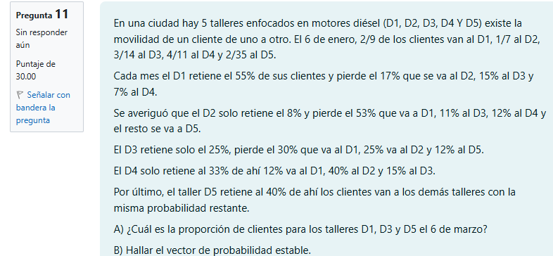

 |  |  |  |  |  |  |  |  | Matriz | Sabemos:

 |  |  |  |  |  |  |  |  |  | D1 | D2 | D3 | D4 | D5
 |  |  |  |  |  |  |  |  | D1 | 0.55 | 0.17 | 0.15 | 0.07 | 0.06 | 1
 |  |  |  |  |  |  |  |  | D2 | 0.53 | 0.08 | 0.11 | 0.12 | 0.16 | 1
 |  |  |  |  |  |  |  |  | D3 | 0.30 | 0.25 | 0.25 | 0.08 | 0.12 | 1
 |  |  |  |  |  |  |  |  | D4 | 0.12 | 0.40 | 0.15 | 0.33 | 0.00 | 1
 |  |  |  |  |  |  |  |  | D5 | 0.15 | 0.15 | 0.15 | 0.15 | 0.4 | 1

A) | ¿Cuál es la proporción de clientes para los talleres D1, D3 y D5 el 6 de Marzo?

6 de enero |  |  |  |  |  |  |  | 6 de febrero
 | D1 | D2 | D3 | D4 | D5 |  |  |  | D1 | D2 | D3 | D4 | D5
D1 | 0.55 | 0.17 | 0.15 | 0.07 | 0.06 | 1 |  | D1 | 0.455 | 0.1816 | 0.1582 | 0.103 | 0.1022 | 1
D2 | 0.53 | 0.08 | 0.11 | 0.12 | 0.16 | 1 |  | D2 | 0.4053 | 0.196 | 0.1578 | 0.1191 | 0.1218 | 1
D3 | 0.30 | 0.25 | 0.25 | 0.08 | 0.12 | 1 |  | D3 | 0.4001 | 0.1835 | 0.165 | 0.1154 | 0.136 | 1
D4 | 0.12 | 0.40 | 0.15 | 0.33 | 0.00 | 1 |  | D4 | 0.3626 | 0.2219 | 0.149 | 0.1773 | 0.0892 | 1
D5 | 0.15 | 0.15 | 0.15 | 0.15 | 0.4 | 1 |  | D5 | 0.285 | 0.195 | 0.159 | 0.15 | 0.211 | 1

6 de marzo |  |  |  |  |  |  |  | A0 |  | → | A0 * Pn
 | D1 | D2 | D3 | D4 | D5 |  |  | D1 | 0.22 |  | D1 | 0.20321103608
D1 | 0.421648 | 0.187958 | 0.158556 | 0.115618 | 0.11622 | 1 |  | D2 | 0.14 |  | D2 | 0.2027991189
D2 | 0.406697 | 0.189941 | 0.15794 | 0.122088 | 0.123334 | 1 |  | D3 | 0.21 | → | D3 | 0.2019923039
D3 | 0.401058 | 0.190507 | 0.15916 | 0.121709 | 0.127566 | 1 |  | D4 | 0.36 |  | D4 | 0.20594863203
D4 | 0.396393 | 0.200944 | 0.156024 | 0.135819 | 0.11082 | 1 |  | D5 | 0.06 |  | D5 | 0.20
D5 | 0.35745 | 0.19545 | 0.1581 | 0.13722 | 0.15178 | 1

B)
 | Matriz original (6 de enero) |  |  |  |  |  |  |  | Matriz trasnpuesta
 | D1 | D2 | D3 | D4 | D5 |  |  |  | D1 | D2 | D3 | D4 | D5
D1 | 0.55 | 0.17 | 0.15 | 0.07 | 0.06 | 1 |  | D1 | 0.55 | 0.53 | 0.30 | 0.12 | 0.15
D2 | 0.53 | 0.08 | 0.11 | 0.12 | 0.16 | 1 |  | D2 | 0.17 | 0.08 | 0.25 | 0.40 | 0.15
D3 | 0.30 | 0.25 | 0.25 | 0.08 | 0.12 | 1 |  | D3 | 0.15 | 0.11 | 0.25 | 0.15 | 0.15
D4 | 0.12 | 0.40 | 0.15 | 0.33 | 0.00 | 1 |  | D4 | 0.07 | 0.12 | 0.08 | 0.33 | 0.15
D5 | 0.15 | 0.15 | 0.15 | 0.15 | 0.4 | 1 |  | D5 | 0.06 | 0.16 | 0.12 | 0.00 | 0.4
 |  |  |  |  |  |  |  |  | 1 | 1 | 1 | 1 | 1

 |  |  |  |  |  |  | Respuestas
 |  |  |  |  |  |  | Proporcion de clientes para 6 de marzo
 |  |  |  |  |  |  | D1 | 0.20321103608 | o | 20.32%
 |  |  |  |  |  |  | D3 | 0.2019923039 | o | 20.20%
 |  |  |  |  |  |  | D5 | 0.20 | o | 19.98%

 | Matriz Identidad
 | D1 | D2 | D3 | D4 | D5
D1 | 1 | 0 | 0 | 0 | 0
D2 | 0 | 1 | 0 | 0 | 0
D3 | 0 | 0 | 1 | 0 | 0
D4 | 0 | 0 | 0 | 1 | 0
D5 | 0 | 0 | 0 | 0 | 1

 | I-P
 | D1 | D2 | D3 | D4 | D5
D1 | 0.450 | -0.530 | -0.300 | -0.120 | -0.150 | 1
D2 | -0.170 | 0.920 | -0.250 | -0.400 | -0.150 | 1
D3 | -0.150 | -0.110 | 0.750 | -0.150 | -0.150 | 1
D4 | -0.070 | -0.120 | -0.080 | 0.670 | -0.150 | 1
D5 | -0.060 | -0.160 | -0.120 | 0.000 | 0.600 | 1
 | 1 | 1 | 1 | 1 | 1 | 0

 | (I-P) ^ -1
 | D1 | D2 | D3 | D4 | D5 |  |  | V Resultante
D1 | 1.131 | 0.038 | -0.206 | -0.424 | -0.539 | 0.40452442299 |  | 0
D2 | -0.262 | 0.666 | -0.176 | 0.026 | -0.255 | 0.19125939107 |  | 0
D3 | -0.211 | -0.252 | 0.897 | -0.223 | -0.211 | 0.15816624929 |  | 0
D4 | -0.327 | -0.251 | -0.294 | 1.035 | -0.164 | 0.12296174022 |  | 0
D5 | -0.332 | -0.202 | -0.221 | -0.413 | 1.169 | 0.12308819644 |  | 0
 | 0.2 | 0.2 | 0.2 | 0.2 | 0.2 | 1.1102230246E-17 |  | 1

 |  |  | Respuestas
(I-P) ^ -1 * R |  |  | Vector de probabilidad estable
D1 | 0.405 |  | Para D1 | 0.405 | o | 40.45%
D2 | 0.191 |  | Para D2 | 0.191 | o | 19.13%
D3 | 0.158 |  | Para D3 | 0.158 | o | 15.82%
D4 | 0.123 |  | Para D4 | 0.123 | o | 12.30%
D5 | 0.123 |  | Para D5 | 0.123 | o | 12.31%
 | 1.1102230246E-17

